AL-LAN
Pre vypočítanie rozostupov dier pre montáž lamiel doplníme do tabuľky "výšku UT profilu" a požadovaný počet lamiel v "U" alebo "UT" profile.
Po zadaní hodnôt vidíme v tabuľke vypočítané hodnoty rozstupov dier a prekrytia lamiel [mm].
Pri výplni AL-LAN pre značenie otvorov a uchytenie lamiel na profily AL-U21 a AL-UT21 použijeme strednú drážku, na ktorú značíme diery podľa hodnôt z tabuľky na zvolený počet lamiel a výšku profilov AL-U21 a AL-UT21
Z tabuľky vyberieme vypočítané hodnoty zo stĺpca "Drážka" a postupne podľa hodnôt značíme diery v príslušnej drážke až po poslednú lamelu. Diery značíme od začiatku "U" alebo "UT" profilu.
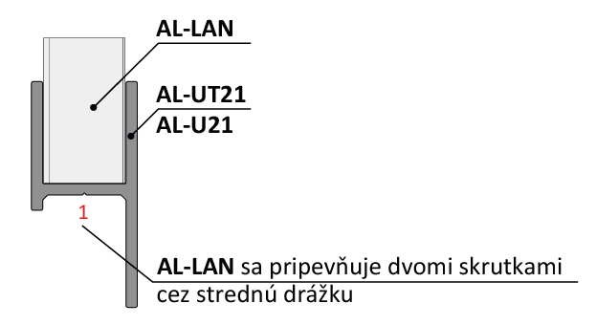
Doplňte hodnoty
Pri montáži lamiel AL-LAN nie je potrebné počas značenia dier rozlišovať pravý a ľavý "U" a "UT" profil.
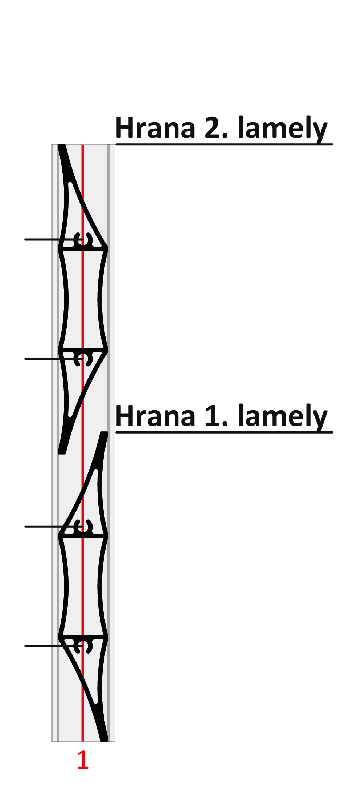
 |  | 2000
Výška "UT" profilu | [mm]
Počet lamiel | [ks ] | 20

 | Diery v drážkach

Lamela | Drážka 1(mm) | Drážka 1(mm)
1 | 31 | 69
2 | 131 | 169
3 | 231 | 269 | 169
4 | 331 | 369
5 | 431 | 469 |  |  | Kód |  | Kód
6 | 531 | 569 |  |  | AL-UT21-6 | AL-U21-6 | AL-LAN
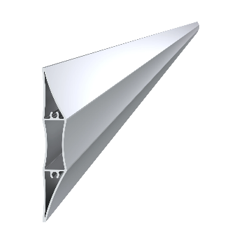
7 | 631 | 669
8 | 731 | 769 | 131
9 | 831 | 869
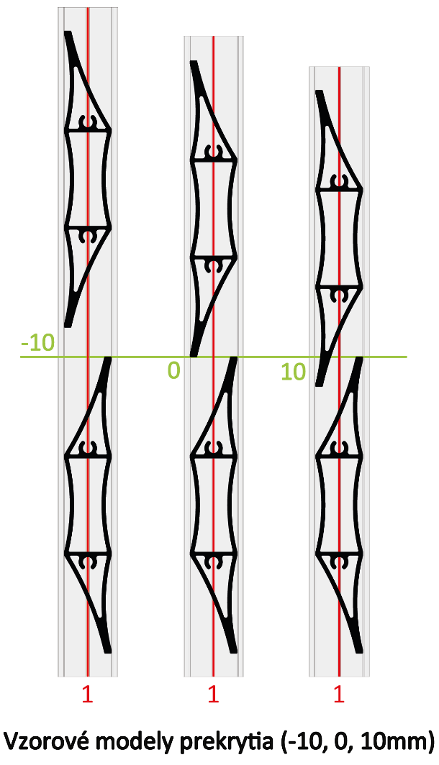
10 | 931 | 969
11 | 1031 | 1069
12 | 1131 | 1169
13 | 1231 | 1269
14 | 1331 | 1369 |  |  | Dĺžka (výška) |  | Počet
15 | 1431 | 1469 | 69 |  | 2000mm |  | 20ks
16 | 1531 | 1569
17 | 1631 | 1669
18 | 1731 | 1769
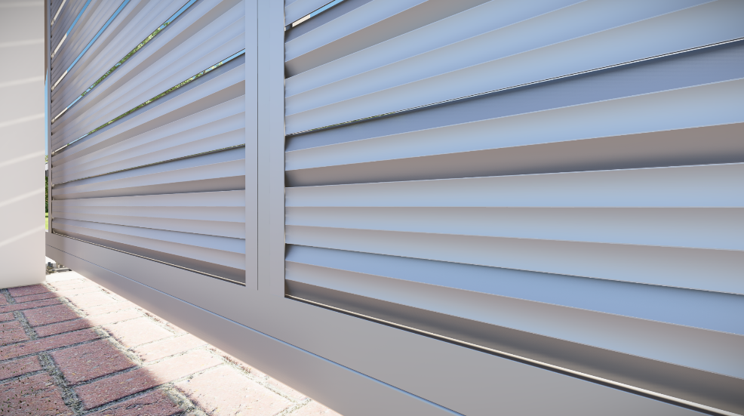
19 | 1831 | 1869
20 | 1931 | 1969 | 31 |  | Kód
Reálne (vypočítané) prekrytie
21 | 2031 | 2069 |  |  | Pre „UT“ profil | Pre „U“ profil
22 | 2131 | 2169 |  |  | E1-3S4.2x19 | E1-4S4.2x19
23 | 2231 | 2269 |  | 0.0
24 | 2331 | 2369
25 | 2431 | 2469
26 | 2531 | 2569 |  | Poznámka
27 | 2631 | 2669

 |  |  |  |  | Počet
 |  |  |  |  | 80ks

